ورقة1
كود | اسم الصنف | الصورة | الكمية
YE01027 | حلوى الكرات الحامضه العضوية YumEarth Organic Sour Beans
YE01028 | جلي عضوي بالفواكه المشكلة YumEarth Organic Fruit Snacks | 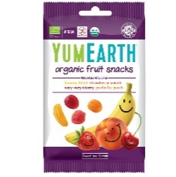
YE01373 | جلي الدببه العضوية بالرمان YumEarth Organic Gummy Bears
YE01026 | سكاكر يم ارت الحامضه والعضوية YumEarth Organic Sour Pops | 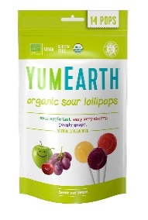
YE01197 | سكاكر يم ارت عضوية غنية بفيتامين سي YumEarth Vitamin C Pops | 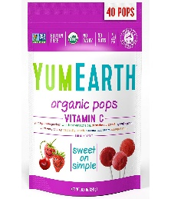
YE01024 | سكاكر يم ارت العضوية YumEarth Organic Lollipops
YE01443 | سكاكر يم ارت العضوية YumEarth Organic Lollipops | 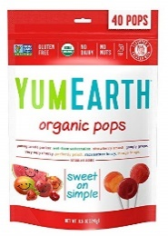
IK229 | قطعة بسكويت بعجينة الشوكولاتة Brodericks Rocky Road Chocolate
IK230 | قطعة بسكويت بحشوة الكراميل Brodericks Rocky Road Caramel
IK231 | قطعة بسكويت مغطاه بالشوكولاته Brodericks Double Choc Brownie
IK232 | قطعة بسكويت بحشوة الكريمة Brodericks Rocky Road Tiff Toff

